Hoja1
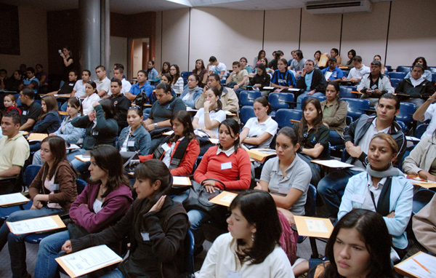
MATRÍCULA POR CLASE DE INGRESO Y TURNO, SEGÚN SEDE,
PRIMER SEMESTRE 2015

SEDE | TOTAL | PRIMER INGRESO |  |  |  | REINGRESO
 |  | SUB-TOTAL | % | TURNO |  | SUB-TOTAL | % | TURNO
 |  |  |  | DIURNO | NOCTURNO |  |  | DIURNO | NOCTURNO

GRAN TOTAL | 21,470 | 4,293 | 100.0 | 3,235 | 1,058 | 17,177 | 100.0 | 8,179 | 8,998

SEDE PANAMÁ | 13,372 | 2,319 | 54.0 | 1,997 | 322 | 11,053 | 64.3 | 5,592 | 5,461

Facultad de Ing. Civil | 3,545 | 499 | 11.6 | 445 | 54 | 3,046 | 17.7 | 1,473 | 1,573
Facultad de Ing. Eléctrica | 1,651 | 287 | 6.7 | 265 | 22 | 1,364 | 7.9 | 793 | 571
Facultad de Ing. Industrial | 3,536 | 584 | 13.6 | 465 | 119 | 2,952 | 17.2 | 1,487 | 1,465
Facultad de Ing. Mecánica | 1,820 | 422 | 9.8 | 330 | 92 | 1,398 | 8.1 | 727 | 671
Facultad de Ing. de Sistemas Computacionales | 2,312 | 420 | 9.8 | 385 | 35 | 1,892 | 11.0 | 972 | 920
Facultad de Ciencias y Tecnología | 508 | 107 | 2.5 | 107 |  | 401 | 2.3 | 140 | 261

SEDES REGIONALES | 8,098 | 1,974 | 46.0 | 1,238 | 736 | 6,124 | 35.7 | 2,587 | 3,537

Azuero | 1,192 | 275 | 6.4 | 162 | 113 | 917 | 5.3 | 390 | 527
Bocas del Toro | 266 | 45 | 1.0 |  | 45 | 221 | 1.3 | 59 | 162
Coclé | 820 | 207 | 4.8 | 142 | 65 | 613 | 3.6 | 261 | 352
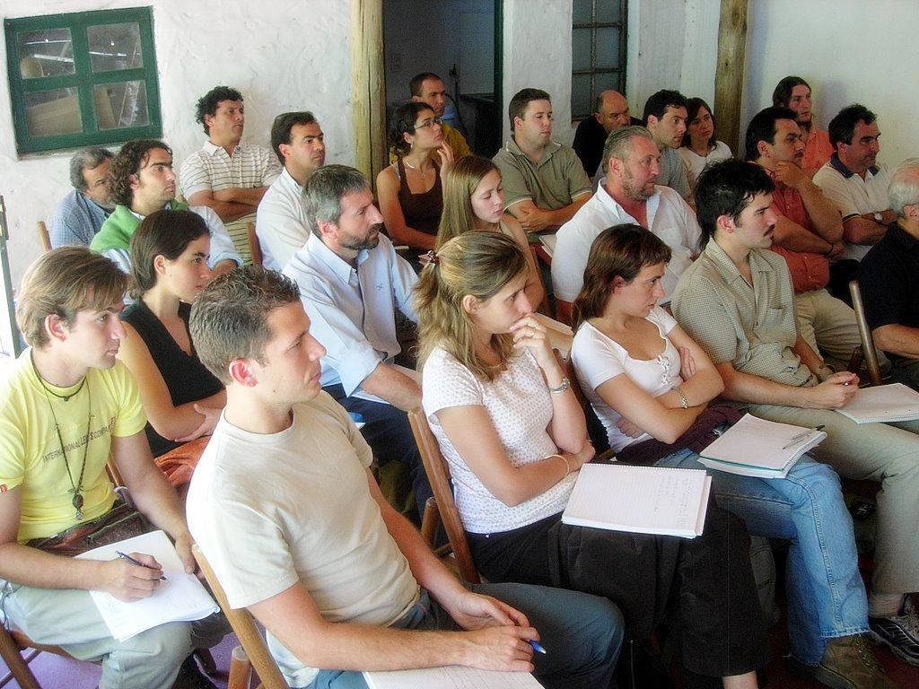
Colón | 762 | 189 | 4.4 | 76 | 113 | 573 | 3.3 | 66 | 507
Chiriquí | 2,464 | 589 | 13.7 | 355 | 234 | 1,875 | 10.9 | 798 | 1,077
Panamá Oeste | 1,381 | 344 | 8.0 | 228 | 116 | 1,037 | 6.0 | 434 | 603
Veraguas | 1,213 | 325 | 7.6 | 275 | 50 | 888 | 5.2 | 579 | 309

MATRÍCULA POR CLASE DE INGRESO PRIMER SEMESTRE 2015
 | PRIMER INGRESO | REINGRESO
SEDE PANAMÁ | 2,319 | 11,053
SEDES REGIONALES | 1,974 | 5,576

